수집데이터_예시
수집 데이터 예시

* 수집 데이터 항목
번호 | 항목 | 수집 데이터 예시
1 | 브랜드 좋아요 | LIKE 78.1만
2 | 랭킹 정보 | RANK 라이트웨이트 크루 삭스 7팩 [화이트]
3 | 상품명 | 상품명 세미 와이드 히든 밴딩 슬랙스 [블랙]
4 | 상품 카테고리 | 카테고리 바지 > 슈트 팬츠/슬랙스 (무신사 스탠다드)
5 | 상품 좋아요 | 상품좋아요수 108,716
7 | 상품 가격 | 상품가격 30,614 ~ 31,890원
9 | 누적 판매(1년 갱신) | 누적판매량 7만 개 이상
11 | 출고 정보 | 배송 내일 도착보장
12 | 제품 태깅 | 상품태그 #루즈핏 #셋업팬츠 #정장바지 #와이드 #PLUS배송 #플러스배송 #슬랙스컬렉션
13 | 상품 이미지 | 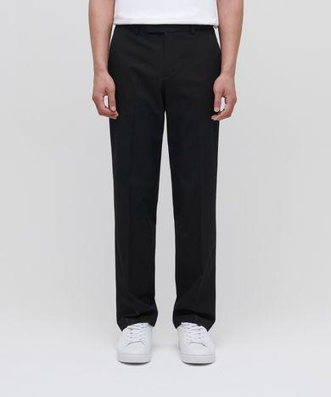
14 | 상품 조회 현황 | 조회현황 총 조회 2만 회 이상 연령 0% 20% 40% 60% 80% 100% ~18세 4% 19~23세 11% 24~28세 22% 29~33세 36% 34~39세 15% 40세~ 12% 성별 2 만 회 이상 남성 91% 여성 9%
15 | 상품 구매 현황 | 구매현황 총 구매 7만 개 이상 연령 0% 20% 40% 60% 80% 100% ~18세 2% 19~23세 12% 24~28세 25% 29~33세 30% 34~39세 18% 40세~ 13% 성별 7 만 개 이상 남성 91% 여성 9%
16 | 리뷰 태그(1개상품 평균) 사이즈 | 리뷰태그 ['사이즈 보통이에요', '밝기 보통이에요', '색감 보통이에요', '두께감 보통이에요', '배송 빨라요', '포장 꼼꼼해요']
17 | 리뷰 태그(1개상품 평균) 밝기
18 | 리뷰 태그(1개상품 평균) 색감
19 | 리뷰 태그(1개상품 평균) 두께감
20 | 리뷰 태그(1개상품 평균) 보온성
21 | 리뷰 태그(1개상품 평균) 무게감
22 | 리뷰 태그(1개상품 평균) 배송
23 | 리뷰 태그(1개상품 평균) 포장
20 | 리뷰 - 스타일 / 성별, 키, 몸무게 | 성별 키 몸무게 남성 174 60
21 | 리뷰 - 스타일 / 작성일 | 작성일 2024-08-01
22 | 리뷰 - 스타일 / 구매 제품 정보(사이즈) | 사이즈 29
23 | 리뷰 - 스타일 / 평점 | 평점 5
25 | 리뷰 - 스타일 / 리뷰 내용 | 리뷰 너무 좋습니다 최고! 잘 사용하겠습니다, 감사합니다~
26 | 리뷰 - 스타일 / 도움돼요 | 도움돼요 0
27 | 리뷰 - 스타일 / 스타일 좋아요 | 스타일 좋아요 0

